상품제안서
락앤락 투고 TO-GO(2칸 나눔 런치박스) | 상품코드: F15029

 |  |  |  |  |  |  | 02-412-0044 | www.easy1.co.kr
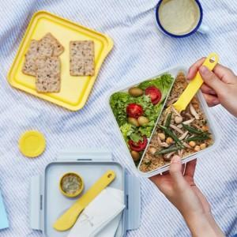 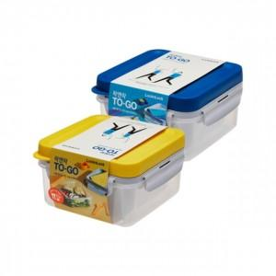 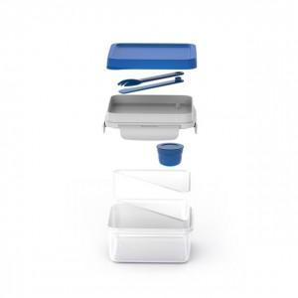

【상세/제작정보】

【인쇄/포장옵션】 | / 포장불가능

【공급단가】 | 수량 | 50~ | 100~ | 300~ | 500~ | 1,000~
*VAT별도 | 단가 | 7,250원 | 7,000원 | 6,750원 | 6,480원 | 6,310원

【상품 URL】 | https://dev.easy1.co.kr:443/src/goods_detail.php?gdno=15029

